１
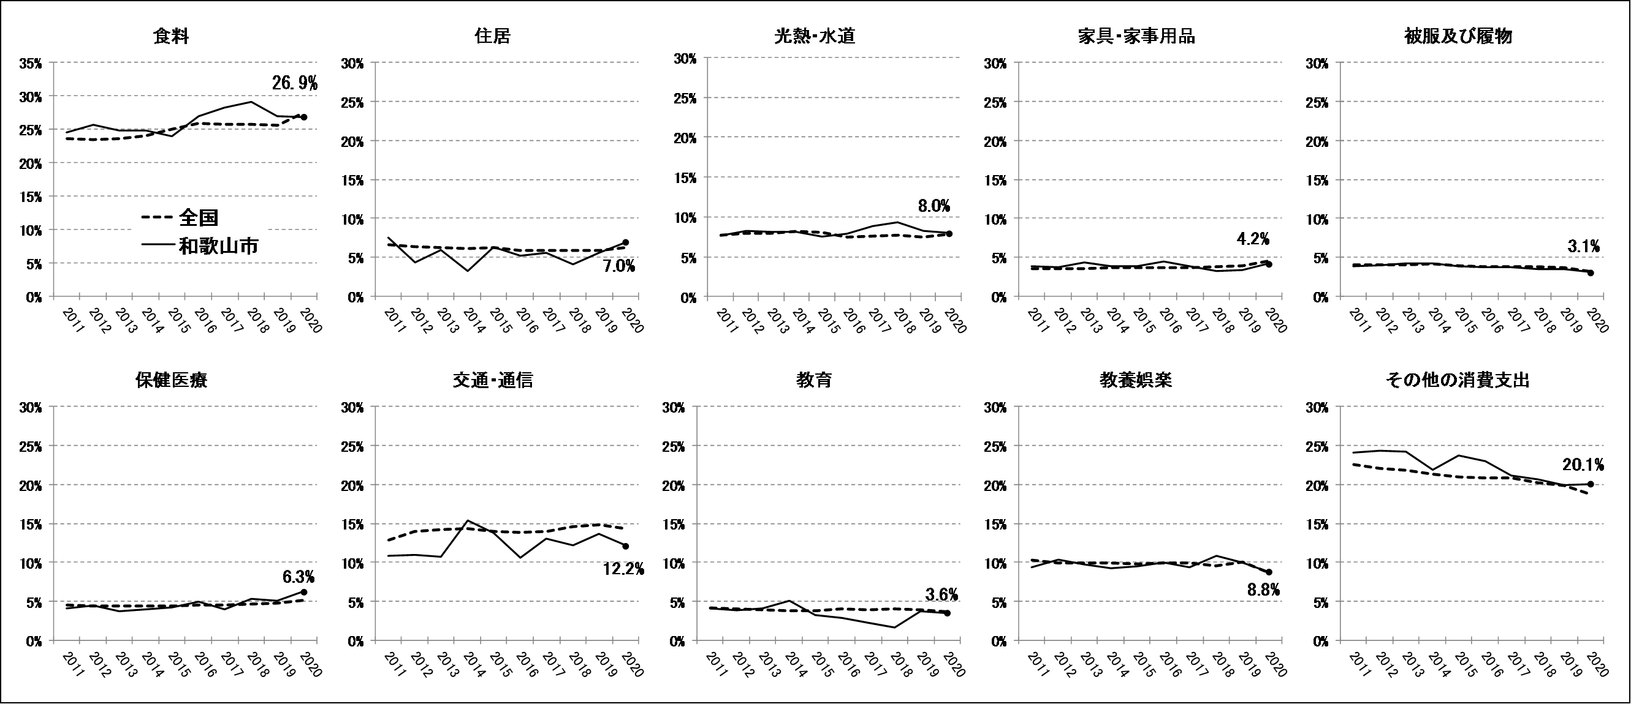


No.413
統計ニュース
令和3年（2021）
4月号
令和2年度統計の日標語
統計調査 １人１人の協力ありがとう
 | 和歌山県の推計人口（令和3年3月1日現在）
 | 総 数 910,687人 （男428,486人、女482,201人）
 | 世帯数 394,728世帯

発行 和歌山県企画部調査統計課 和歌山市小松原通1-1 TEL 073-441-2385(直通) FAX 073-441-2386

家計調査（家計収支編） 2020年(令和２年)平均結果の概要

家計調査は、世帯を対象として家計の毎月の収入・支出、年間収入、貯蓄・負債などを毎月調査して、国民生活の実態を家計の面から明らかにする調査です。全国168市町村、約9,000世帯を対象に、国が都道府県を通じて行っている基幹統計調査です。 和歌山県では、2020年は、和歌山市、紀の川市及び新宮市の区域の中から、統計的な抽出方法により選ばれた132世帯を対象に調査を実施してきました。 今般、家計収支編の2020年平均結果が総務省統計局から公表されましたので、和歌山市について概要をお知らせします。

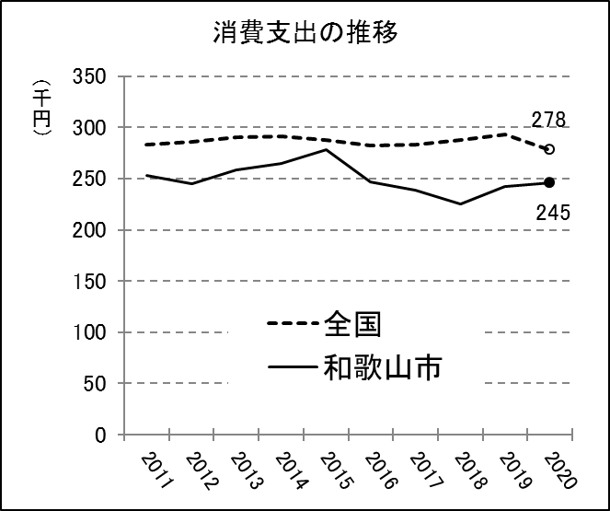
＜二人以上の世帯（和歌山市）の消費支出は前年より1.4%増加＞ |  | 図１
和歌山市の二人以上の世帯（平均世帯人員2.86人、世帯主の平均年齢61.2歳）の１世帯当たり１か月の平均消費支出は、245,467円となり、前年より1.4%増加し、２年連続の増加となりました。全国（平均世帯人員2.95人、世帯主の平均年齢59.7歳）では、277,926円となり、前年より5.3%減少しています。

＜10大費目別消費支出の構成比は、家具・家事用品、住居などで増加＞
和歌山市の10大費目別の消費支出の構成比は、図２のとおりその他の消費支出を除き、「食料」が26.9%、「交通･通信」12.2%、「教養娯楽」8.8%、「光熱・水道」8.0%、「住居」7.0%、「保健医療」6.3%、「家具・家事用品」4.2%、「教育」3.6%、「被服及び履物」3.1%となりました。前年と比較すると、「家具・家事用品」（対前年増減率28.2%）、「住居」（同27.4%）、「保健医療」（同23.9%）及び「食料」（同1.1%）の４品目で増加し、「被服及び履物」（同▲10.4%）、「教養娯楽」（同▲10.4%）、「交通・通信」（同▲10.1%）、「教育」（同▲4.0%）、「光熱・水道」（同▲1.8%）の５品目で減少しました。2011年からの費目別の時系列は図３のとおりですが、2020年は、「住居」、「光熱・水道」、「保健医療」及び「教養娯楽」で、全国に比べて構成比が高くなっています。

図２

図３

２
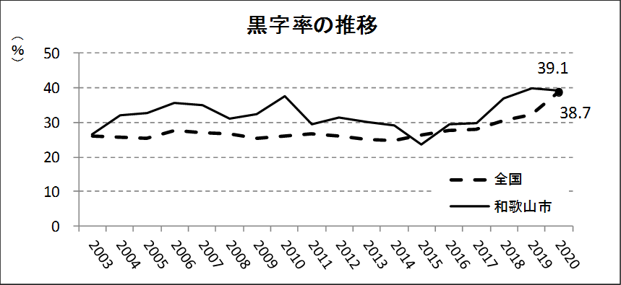
＜二人以上の世帯のうち勤労者世帯の家計収支＞
（１）実収入は前年より8.6%増加 和歌山市の勤労者世帯（平均世帯人員3.20人、世帯主の平均年齢50.0歳）の実収入（世帯員全員の現金収入を合計したもの）は、１世帯当たり１か月平均 575,754円で、前年より8.6%の増加となりました。全国（平均世帯人員3.31人、世帯主の平均年齢49.8歳）では、609,535円となっています。 実収入の内訳をみると、「勤め先収入」は499,407円（構成比86.7%)、家賃や公的年金給付、受贈金などの「その他の収入」は76,347円(同13.3%)で、新型コロナウイルス感染症対策に伴う特別定額給付金等の影響により、前年より「その他の収入」が145.5%増加しています。一方、全国では、「勤め先収入」が536,881円(同88.1%)、「その他の収入」72,654円(同11.9%)となりました。さらに、「勤め先収入」の内訳をみると、「世帯主収入」は441,302円（同76.6%）、「世帯主の配偶者の収入」は55,468円（同9.6％）、「他の世帯員収入」2,637円（同0.5%）となっており、全国と比べて「世帯主収入」の比率が高くなっています。

（２）可処分所得は前年より8.7%増加、黒字率は前年より0.8ポイント減少 実収入から、直接税や社会保険料等の非消費支出（98,858円）を差し引いた「可処分所得」は476,896円で、前年より8.7%の増加となりました。また、可処分所得から消費支出（290,654円）を差し引いた「黒字」は186,243円となり、前年より6.5%の増加となっています。黒字率（可処分所得に対する黒字の割合）は39.1%で、前年より0.8ポイント減少しており、図６の黒字率の推移のとおり、全国平均よりも高い傾向となっています。

図４

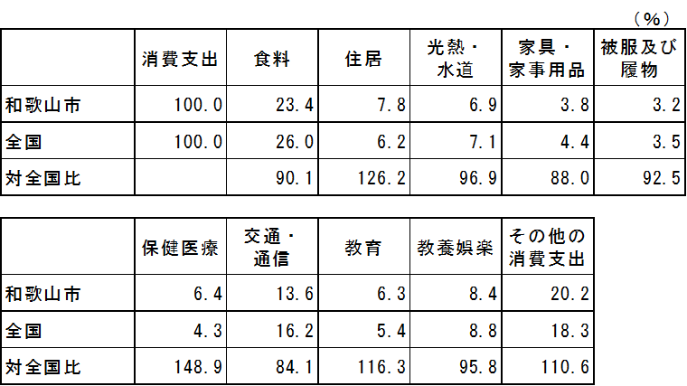
図５ 消費支出に占める割合 | 図６

３
指 標 の 動 向
 | １ 鉱工業生産指数
鉱工業生産指数（季節調整済指数）＜全国・近畿との比較＞
 | 和歌山県（製造工業） | 近畿（製造工業） | 全国（製造工業）
H25.1 | 98.2 | 93.9 | 94.8
 | 95.5 | 95 | 96.4
 | 97.2 | 98.4 | 97.7
 | 97.1 | 98.7 | 97.7
 | 98.5 | 98.6 | 99.2
６ | 100.8 | 98.3 | 98.2
 | 101.1 | 100.1 | 99.7
 | 98.3 | 99.4 | 99.9
 | 101.1 | 99.1 | 101
 | 101.1 | 98.6 | 101.1
 | 98.3 | 100.4 | 101.8
 | 103.5 | 101.5 | 101.9
26.1 | 106.3 | 101.7 | 103.8
 | 106.1 | 102.4 | 102.7
 | 110.2 | 102.2 | 104.2
 | 107.7 | 100.9 | 99.5
 | 107.4 | 101.6 | 101.8
６ | 104.1 | 101.4 | 100.3
 | 102.2 | 101.9 | 100.1
 | 99.4 | 100 | 99.4
 | 102.8 | 101.5 | 100.6
 | 104.7 | 102.7 | 100.4
 | 104.1 | 99.8 | 100.4
 | 106.7 | 98.5 | 99.9
27.1 | 104.2 | 104.3 | 102.9
 | 101.5 | 100 | 99.8
 | 99.8 | 100.5 | 99.3
 | 99 | 98.7 | 99.5
 | 98.3 | 100.3 | 99.5
６ | 97.4 | 99.1 | 100.4
 | 100.8 | 100.9 | 100.4
 | 98.5 | 99.9 | 98.6
 | 103 | 100.9 | 100.5
 | 98.9 | 100.8 | 100.7
 | 97.6 | 99.7 | 99.9
 | 101 | 95.8 | 98.5
28.1 | 101.8 | 99.1 | 100.1
 | 107.1 | 98.8 | 99.2
 | 105.2 | 100.2 | 99.7
 | 105.9 | 100.3 | 99.3
 | 106 | 100.2 | 98.5
６ | 107.9 | 99.6 | 99.2
 | 107.7 | 99.5 | 99.8
 | 109.1 | 100.4 | 100.5
 | 108.9 | 102.9 | 100.8
 | 108.2 | 101.5 | 101.1
 | 108.6 | 103 | 102
 | 103.1 | 103.4 | 102
29.1 | 102.9 | 100.6 | 100.9
 | 101.9 | 102.7 | 101.6
...
（和歌山県・全国・近畿：H27=100）

（出典：＜和歌山県＞和歌山県鉱工業生産指数、＜近畿＞近畿経済産業局、＜全国＞経済産業省）

年.月 | 和歌山県 製造工業 |  |  |  |  |  |  |  |  | 全 国 製造工業 | 近 畿 製造工業
 |  |  | 鉄 鋼 |  | 金属製品 | 機 械 | 化 学 | 石油･石炭 | ﾌﾟﾗｽﾁｯｸ製品

 | 平成27(2015)年=100 |  |  |  |  | （原 指 数） |  |  |  | （原 指 数）
平成29(2017) |  | 109.2 |  | 107.1 | 105.4 | 120.1 | 102.8 | 100.7 | 110.7 | 103.1 | 103.3
30(2018) |  | 109.2 |  | 109.5 | 113.8 | 117.9 | 101.2 | 98.1 | 109.8 | 104.2 | 104.2
令和元(2019) |  | 102.7 |  | 110.3 | 94.3 | 100.8 | 100.5 | 95.4 | 102.2 | 101.1 | 100.1
2(2020) |  | p 89.7 |  | 81.2 | 85.7 | 85.0 | p 97.6 | 76.5 | 108.4 | 91.0 | 91.5

 | (季節調整済指数) |  |  |  |  |  |  |  |  | (季節調整済指数)

2020. 8 |  | p 79.8 |  | 66.5 | 46.5 | 69.7 | p 90.0 | 82.4 | 110.7 | 88.1 | 88.7
2020. 9 |  | p 86.2 |  | 60.3 | 77.7 | 88.8 | p 94.3 | 91.8 | 111.2 | 91.6 | 90.8
2020. 10 |  | p 88.8 |  | 71.9 | 72.2 | 85.9 | p 94.2 | 65.8 | 112.0 | 95.2 | 92.5
2020. 11 |  | p 82.6 |  | 63.6 | 75.3 | 80.4 | p 96.4 | 42.6 | 110.7 | 94.7 | 95.7
2020. 12 |  | p 90.8 |  | 76.1 | 80.3 | 95.1 | p 98.3 | 75.3 | 105.8 | 93.7 | 91.1
2021. 1 |  | p 92.4 |  | 76.3 | 162.1 | 84.4 | p 98.2 | 101.5 | 121.3 | 97.9 | p 99.6

注1) | 「p」は速報値です。
注2) | 和歌山県については、令和2年5月速報公表時において平成31年年間補正を行っています。
注3) | 令和元（2019）年分は年間補正後、令和2（2020）年1月以降は季節指数替え後となっていますので、取扱いに注意願います。

 | ２ 景気動向指数

景気動向指数（CI：一致指数）
 | 和歌山県(新指標CI) | 全国(CI)
H25.1 | 100.9 | 93.3
 | 94.0 | 94.2
 | 95.2 | 95.8
 | 95.0 | 96.3
 | 93.8 | 97.5
6 | 99.2 | 97.0
 | 97.5 | 98.2
 | 95.1 | 99.1
 | 95.6 | 99.7
 | 101.7 | 100.4
 | 100.8 | 101.6
 | 103.9 | 101.2
26.1 | 102.2 | 102.7
 | 102.6 | 102.4
 | 110.6 | 103.9
 | 107.8 | 100.1
 | 106.1 | 100.5
6 | 103.3 | 99.4
 | 99.1 | 99.9
 | 100.9 | 99.2
 | 105.0 | 100.6
 | 102.9 | 100.5
 | 104.4 | 99.7
 | 103.2 | 100.1
27.1 | 103.5 | 101.7
 | 97.6 | 100.1
 | 94.2 | 99.7
 | 97.2 | 100.5
 | 104.5 | 99.6
6 | 97.9 | 100.5
 | 98.5 | 100.5
 | 98.2 | 99.5
 | 102.2 | 100.0
 | 104.0 | 100.2
 | 101.0 | 99.3
 | 101.2 | 98.5
28.1 | 100.2 | 99.4
 | 110.4 | 99.0
 | 106.1 | 98.9
 | 109.4 | 98.8
 | 105.2 | 98.3
6 | 111.5 | 98.8
 | 107.5 | 99.2
 | 107.8 | 99.5
 | 106.8 | 100.1
 | 105.6 | 100.6
 | 102.7 | 102.1
 | 102.6 | 102.0
29.1 | 101.9 | 101.4
 | 104.1 | 102.3
...
年.月 | 景気動向指数 |  | 景気先行指数
 | 新指標CI | DI | CLI
 | 2015=100

26(2014) | 104.0 | 54.8 | 99.8
27(2015) | 100.0 | 54.2 | 98.9
28(2016) | 106.3 | 56.5 | 99.8
29(2017) | 106.6 | 55.4 | 100.8
30(2018) | 105.3 | 42.3 | 101.1
令和 元(2019) | 102.7 | 50.0 | 101.1
＜参考＞景気先行指数（CLI） ※下注参照
 | 和歌山県(CLI) | 全国(CLI)
H25.1 | 99.1 | 99.5
 | 99.3 | 99.8
 | 99.4 | 100.0
 | 99.6 | 100.3
 | 99.9 | 100.5
6 | 100.2 | 100.7
 | 100.5 | 100.9
 | 100.8 | 101.1
 | 101.1 | 101.3
 | 101.3 | 101.4
 | 101.4 | 101.4
 | 101.6 | 101.4
26.1 | 101.6 | 101.3
 | 101.6 | 101.2
 | 101.5 | 100.9
 | 101.1 | 100.7
 | 100.6 | 100.4
6 | 100.1 | 100.3
 | 99.6 | 100.1
 | 99.0 | 100.0
 | 98.6 | 100.0
 | 98.3 | 100.0
 | 98.1 | 100.0
 | 97.9 | 100.0
27.1 | 97.9 | 100.1
 | 97.9 | 100.1
 | 98.0 | 100.2
 | 98.2 | 100.3
 | 98.5 | 100.4
6 | 98.9 | 100.4
 | 99.2 | 100.4
 | 99.4 | 100.3
 | 99.5 | 100.2
 | 99.6 | 100.1
 | 99.6 | 99.9
 | 99.6 | 99.8
28.1 | 99.7 | 99.7
 | 99.7 | 99.7
 | 99.8 | 99.6
 | 99.8 | 99.6
 | 99.8 | 99.6
6 | 99.7 | 99.6
 | 99.7 | 99.6
 | 99.6 | 99.7
 | 99.7 | 99.8
 | 99.7 | 99.9
 | 99.8 | 100.0
 | 100.0 | 100.1
29.1 | 100.2 | 100.2
 | 100.4 | 100.2
...
令和 ２(2020) | 78.7 | 37.5 | 98.3

2020. 7 | 73.7 | 35.7 | 97.2
2020. 8 | 75.0 | 71.4 | 97.5
2020. 9 | 73.4 | 42.9 | 97.9
2020. 10 | 75.6 | 57.1 | 98.4
2020. 11 | 73.3 | 28.6 | 99.0
2020. 12 | 79.0 | 57.1 | 99.6

注1) | CI：各指標の前月比での変化率を１つの指標に合成したもの。景気の変動の相対的な大きさやテンポを示します。
 | DI：景気に敏感な経済指標を３ヶ月前と比較し、５０％を基準に景気判断する方法。景気の方向性を示します。
 | CLI：地域の景気動向を的確・早期に把握するために作成されたＯＥＣＤ基準の景気先行指数です。(資料出所 関西学院大学産業研究所)
注2) | 和歌山県景気動向指数（CI・DI）について、採用指数の見直し作業を行いましたので、R2.11月号の統計ニュースから掲載を再開しています。
 | 新指標CI(見直し作業後)は平成18年1月から作成しております。
 | それ以前の数値をご利用になる方は、引き続き旧指標CI(見直し作業前)も作成しておりますので、調査統計課までお問合せください。
 | ３ 消費者物価指数，家計消費支出

年.月 | 消費者物価指数 |  |  |  | 消費者物価指数 |  | 企業向け サービス 価格指数 | 国内企業 物価指数 | 家計消費支出（月平均）
 | 総合 |  |  |  | 生鮮食品を除く総合 |  |  |  | (農林漁家世帯を含む)
 | 和歌山市 |  | 全 国 |  | 和歌山市 | 全 国 |  |  | 和歌山市 |  | 全 国
 |  |  |  |  |  |  |  |  | 二人以上の世帯 | 勤労者世帯 | 勤労者世帯
 | (2015年=100) |  |  |  |  |  | (2015年=100) |  | 千円 | 千円 | 千円
平成24(2013) |  | 96.8 |  | 96.6 | 97.0 | 96.9 | 96.4 | 99.2 | 258.5 | 278.5 | 319.2
26(2014) |  | 99.5 |  | 99.2 | 99.6 | 99.5 | 98.9 | 102.4 | 265.0 | 319.2 | 318.8
27(2015) |  | 100.0 |  | 100.0 | 100.0 | 100.0 | 100.0 | 100.0 | 278.5 | 327.1 | 315.4
28(2016) |  | 100.1 |  | 99.9 | 100.0 | 99.7 | 100.3 | 96.5 | 247.2 | 274.4 | 309.6
29(2017) |  | 100.7 |  | 100.4 | 100.3 | 100.2 | 101.0 | 98.7 | 238.9 | 275.0 | 313.1
30(2018) |  | 101.4 |  | 101.3 | 100.8 | 101.0 | 102.2 | 101.3 | 224.9 | 248.6 | 315.3
令和元(2019) |  | 101.3 |  | 101.8 | 101.0 | 101.7 | 103.3 | 101.5 | 242.2 | 263.7 | 323.9
2(2020) |  | 101.3 |  | 101.8 | 100.9 | 101.5 | 104.1 | 100.3 | 245.5 | 290.7 | 305.8

2020. 1 |  | 101.4 |  | 102.2 | 101.4 | 102.0 | 104.6 | 102.3 | 243.0 | 275.7 | 312.5
2 |  | 101.1 |  | 102.0 | 101.0 | 101.9 | 104.6 | 101.9 | 241.2 | 299.4 | 303.2
3 |  | 101.1 |  | 101.9 | 100.9 | 101.9 | 104.6 | 101.0 | 279.0 | 378.8 | 322.5
4 |  | 101.2 |  | 101.9 | 101.0 | 101.6 | 103.8 | 99.4 | 254.3 | 347.3 | 303.6
5 |  | 101.1 |  | 101.8 | 100.8 | 101.6 | 103.2 | 98.9 | 211.2 | 232.1 | 280.9
6 |  | 101.0 |  | 101.7 | 100.7 | 101.6 | 103.5 | 99.6 | 238.3 | 286.6 | 298.4
7 |  | 101.2 |  | 101.9 | 100.9 | 101.6 | 103.9 | 100.2 | 243.3 | 250.9 | 288.6
8 |  | 101.5 |  | 102.0 | 100.7 | 101.3 | 103.9 | 100.3 | 235.5 | 282.1 | 304.5
9 |  | 101.6 |  | 102.0 | 101.0 | 101.3 | 104.1 | 100.1 | 253.7 | 268.8 | 304.2
10 |  | 101.6 |  | 101.8 | 101.0 | 101.3 | 104.3 | 99.9 | 271.9 | 355.5 | 312.3
11 |  | 101.4 |  | 101.3 | 100.9 | 101.2 | r 104.5 | r 99.8 | 229.6 | 240.9 | 305.4
12 |  | 101.2 |  | 101.1 | 100.8 | 101.1 | 104.6 | 100.3 | 244.8 | 269.6 | 333.8
2021. 1 |  | 101.8 |  | 101.6 | 101.3 | 101.4 | 104.1 | 100.7 | 227.2 | 245.5 | 297.6

注1) | 勤労者世帯とは「二人以上の世帯のうち、勤労者世帯」を指します。
注2) | 「r」は訂正値です。

 |  |  |  |  |  |  | 令和元年103.3 | 令和元年101.5

